Фото сторінки
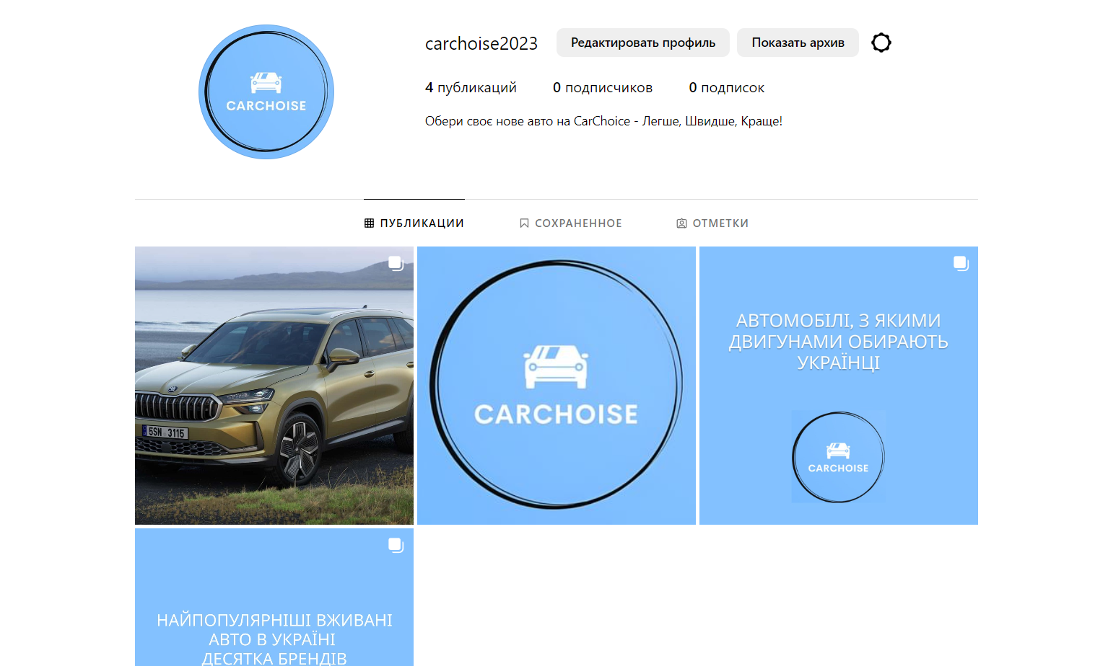
Лінк на сторінку: https://www.instagram.com/carchoise2023/

